Targedau arfaethedig 2025 26
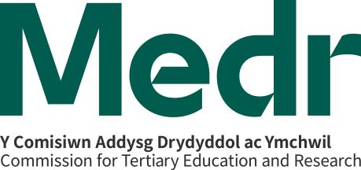

Cymorth Cyflogadwyedd wedi'i Dargedu i Fyfyrwyr: targedau 2025/26

Targedau gofynnol Medr: targedau cronnus ac yn ystod y flwyddyn 2025/26

 | Darparwr AU i'w gwblhau
Targedau CCAUC (gofynnol) | Targed cronnus 1 Tachwedd 2022 - 31 Gorffennaf 2026 (unigolion yn cael eu cyfrif unwaith) | Amcangyfrif o weithgarwch 2025/26 (ddim yn gronnus. Cyfanswm niferoedd yn y flwyddyn academaidd beth bynnag oedd eu hymgysylltiad cyntaf) | Sylwebaeth atodol
Cyfanswm yr unigolion a gefnogwyd
Cyfanswm yr unigolion a gafodd brofiadau cysylltiedig â gwaith
Cyfanswm yr unigolion â chyflogadwyedd gwell

Nodiadau
Mae targedau cronnus yn ymwneud â chyfanswm yr unigolion a gefnogwyd neu sy'n dangos cyflogadwyedd gwell yn y cyfnod rhwng 1 Tachwedd 2022 a 31 Gorffennaf 2026.
Mae amcangyfrifon yn ystod y flwyddyn 2025/26 yn ymwneud â chyfanswm nifer y myfyrwyr yr ydych yn disgwyl eu cefnogi, neu sydd â chyflogadwyedd gwell o fewn y flwyddyn academaidd, beth bynnag oedd eu hymgysylltiad cyntaf â chymorth neu nifer yr ymyriadau.
Dylech ystyried eich perfformiad gwirioneddol yn 2024/25 fel a nodwyd yn yr adroddiad monitro diwedd blwyddyn wrth bennu eich targedau ar gyfer 2025/26.
Mae unigolion a gefnogwyd yn cyfeirio at unigolion a fydd yn cael cymorth cyflogadwyedd neu'n ymgysylltu ag ef erbyn 31 Gorffennaf 2026. Bydd y rhain yn cael eu hamlygu'n ddiweddarach yng nghofnod myfyrwyr HESA.
Mae cyflogadwyedd gwell yn ymwneud â nifer yr unigolion sydd o'r farn bod eu cyflogadwyedd wedi gwella i'r graddau nad ydynt yn cael cymorth trwy'r Cymorth Cyflogadwyedd wedi'i Dargedu i Fyfyrwyr mwyach.

Targedau'r darparwr AU (dewisol)

 | Darparwr AU i'w gwblhau (dewisol)
Targedau'r darparwr AU (dewisol) | Targed cronnus 1 Tachwedd 2022 - 31 Gorffennaf 2026 (os yn briodol) | Targed 2025/26 (ddim yn gronnus) | Sylwebaeth atodol, fel y bo'n briodol

Nodiadau
Mae pennu targedau'r darparwr AU yn ddewisol. Os bydd darparwyr AU yn dymuno pennu targedau, gallant bennu targed cronnus, targed unigol ar gyfer 2025/26, neu'r ddau.

